상품제안서
[비타그램] 에어 온열 목베개 VG-AP211 | 상품코드: F11788

 |  |  |  |  |  |  | 02-412-0044 | www.easy1.co.kr
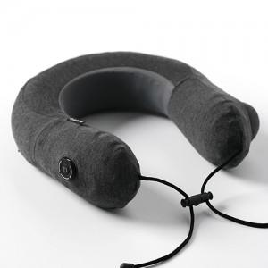

【상세/제작정보】

【인쇄/포장옵션】 | / 포장지포장

【공급단가】 | 수량 | 50~ | 100~ | 500~ | 1,000~ | 2,000~
*VAT별도 | 단가 | 25,530원 | 25,130원 | 24,550원 | 23,560원 | 22,580원

【상품 URL】 | https://dev.easy1.co.kr:443/src/goods_detail.php?gdno=11788

